상품제안서
훈민정음흉배자개손톱깎이+자개명함케이스 2종세트 | 상품코드: S36967

 |  |  |  |  |  |  | 02-713-8555 | www.synergygift.co.kr
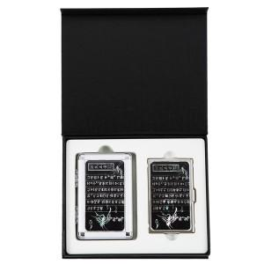

【상세/제작정보】

【인쇄/포장옵션】 | 레이저 / 포장지포장

【공급단가】 | 수량 | 20~ | 100~ | 300~ | 500~ | 1,000~
*VAT별도 | 단가 | 26,910원 | 26,490원 | 25,870원 | 24,840원 | 23,800원

【상품 URL】 | https://www.synergygift.co.kr:443/src/goods_detail.php?gdno=36967

